Sheet1
编号 | ui名称 | ui规格（宽*高） | 示意图（仅供参考） | 备注 | 命名 | 界面整体效果
1 | 人物信息面板 | 640*120 |  |  | info_title.png | 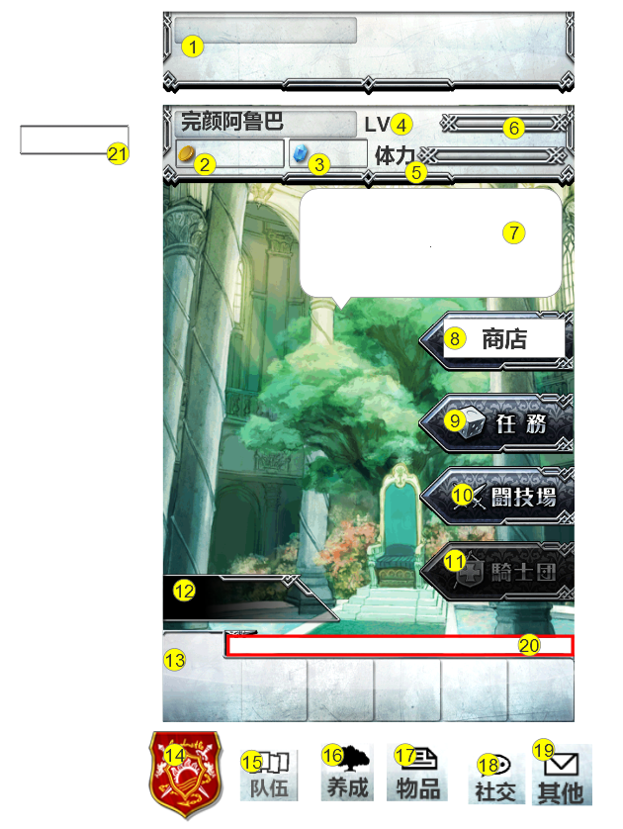
2 | 金币标识 | 30*30 |  |  | money.png
3 | 代币标识 | 30*30 |  |  | coin.png
4 | 等级标识 | 自定 |  | 美术字 | info_level.png
5 | 体力标识 | 自定 |  | 美术字 | info_act.png
6 | 经验条 | 高度32 |  | 1.经验底背景 2.经验条 | exp_background.png exp.png
7 | 助手信息泡 | 400*200 |  | 对话泡箭头需调整指向助手位置 | info_conversation.png
8 | 商店按钮 | 240*100 |  |  | button_shop.png
9 | 任务按钮 | 240*100 |  |  | button_quest.png
10 | pvp按钮 | 240*100 |  | 显示文字“竞技场”可选择与不可选择2种状态 | button_pvp.png button_pvp_un.png
11 | 工会按钮 | 240*100 |  | 显示文字“公会” 可选择与不可选择2种状态 | button_union.png button_union_un.png
12 | 助手名字底框 | 280*80 |  |  | npc_name.png
13 | 底部按钮背景 | 640*140 |  |  | menu_left2.png
14 | 返回主页按钮 | 120*148 |  |  | button_back.png
15 | 队伍按钮 | 68*80 |  |  | button_team2.png
16 | 养成按钮 | 68*80 |  |  | button_intensify2.png
17 | 物品按钮 | 68*80 |  |  | button_item2.png
18 | 社交按钮 | 68*80 |  |  | button_con2.png
19 | 其他按钮 | 68*80 |  |  | button_other2.png
20 | 跑马灯底框 | 490*36 |  |  | public_chat.png
21 | 金币及代币底框 | 高度48 |  |  | user_money_frame.png
22 | 背景图片 | 960*640 | 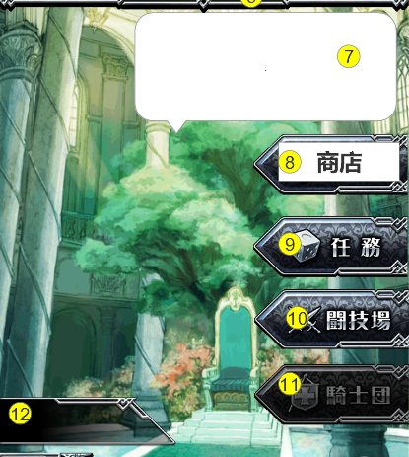 |  | main_background.png
23 | 游戏助手 | 440*620 | 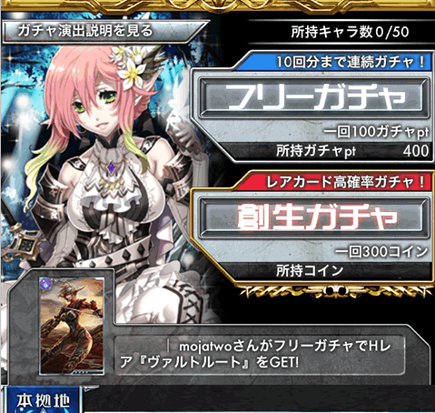 |  | game_assistant.png

